ゲームシステム
ゲームシステム

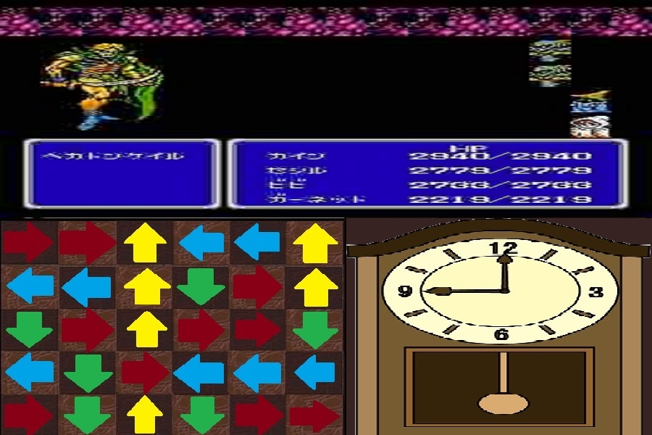
④

②

 |  |  | 連結前 | 連結後
③
①
③

① | マウスを押しながら矢印(時計の針)をなぞる
 | 同じ向きを指しているパズルをつなぐ事ができる
 | 多くつなぐほど敵に与えるダメージが増える

② | クリックでパズルを選択
 |  | 一度クリックすると選択状態になる
 |  | 選択状態のパズルは振り子時計の振り子が半往復するたびに
 |  | 右に９０度回転する

③ | パズルの連結
 |  | 振り子時計の振り子が端に来たタイミングでクリックをすると
 |  | 選択されたパズルが上下左右で連結できる場合
 |  | そこが連結される
 |  | タイミングを間違うと敵の攻撃時間が短縮や振り子の加速などのデメリット

④ | 敵との戦闘
 |  | パズルを消すと戦闘に入る
 |  | 戦闘を行っている時もパズルを消し続けることができる

S
画面サイズ…900*600(横*縦)
①
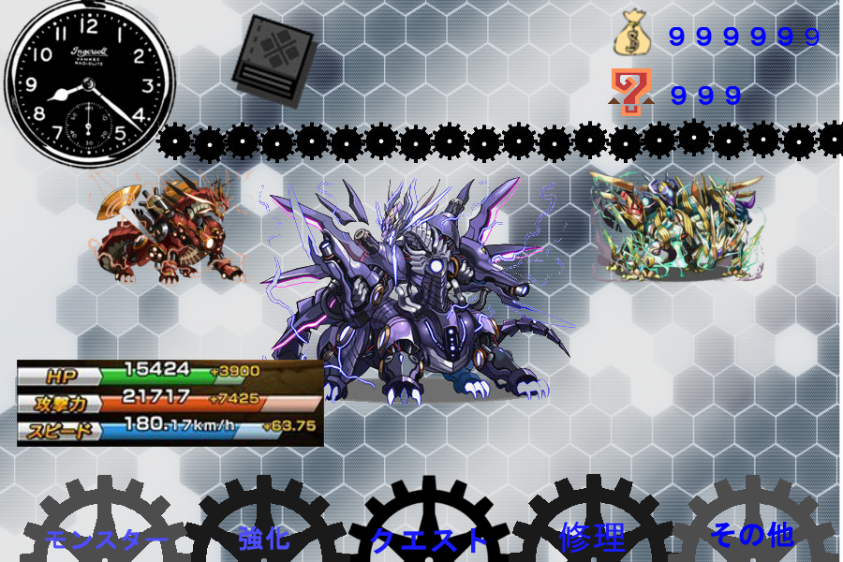
③
 | 左上の時計は現在時刻と同期させてください

④
 | モンスターは左右にドラッグすると回転するようにしてください

②
 | 強化
 | モンスターとモンスターを合成

 | 修理
 | 時間で回復

⑥⑦⑧
⑤

⑨

ゲームメイン
画面サイズ…900*600(横*縦) |  | フェードイン・アウトでお願いします

⑬
⑭
 |  | パズルについて
 |  | パズルは消された場合、新しく上から追加されるようお願いします

 |  | 落ちるさいにプログラムでアニメーションを付けてください
 |  | ex.ぷよぷよの落下

⑥
 |  | アイテム要素も追加する予定です
 |  | ex.全方向から通過可、矢印+通過したらメリット・デメリットなど
⑦
⑤
⑧
⑫
①
 |  | 戦闘画面について
 |  | 敵の攻撃、プレイヤーの攻撃のさいは、
 |  | 跳ね上がって相手方向へ少し移動し元の位置へ戻る
⑩
 |  | ex.FFIII
②
⑨
③
 |  | 時計について
 |  | 時計側のクリック判定は全体にしてください
 |  | 振り子のみに判定がある状態だとゲームがどうなるかもみたいので
④
 |  | そのタイプもできるようにしてください
⑪
 |  | その他
 |  | 敵の攻撃タイミングは時計の時間と連動させます
 |  | ターン制で長針が一周するごとにターンが１減ります

 | 追加内容
 | シーンが切り替わった時にBattleStartみたいなカットイン
 | 同じく戦闘が終わった時、負けた時のカットイン

リザルト
画面サイズ…900*600(横*縦)

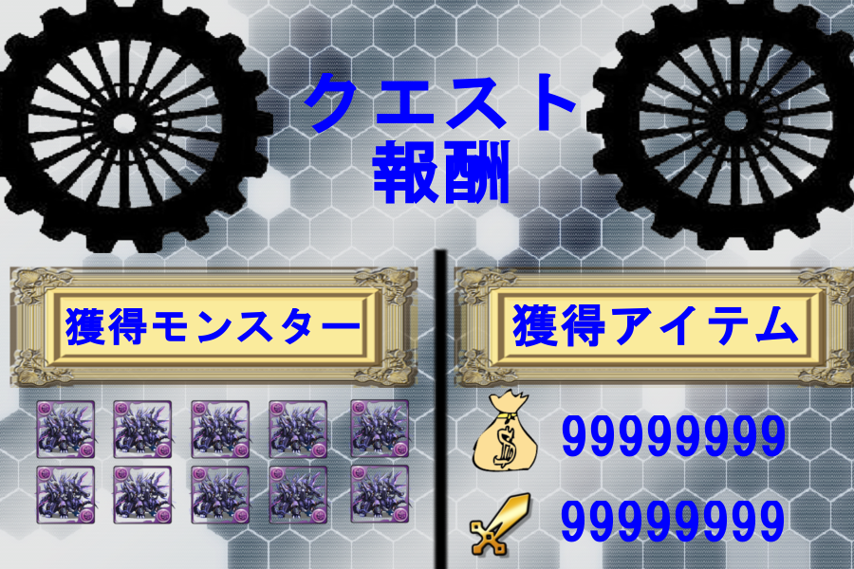
①
 |  | 歯車は常に回転させてください

 |  | 獲得モンスターと獲得アイテムの出方はフェードインでお願いします
 |  | 獲得モンスターは一体ずつ出現するようにしてください

 |  | 獲得アイテムは０から数値が増えて、取得数まで数値が上がり続ける
 |  | アニメーションをつけてください

④
 |  | 全てを表示させた後にクリックされたらシーン移行させてください

②

③

⑤

 | 追加要素

 | 敵のドロップ、コイン、経験値をデータクラスから引っ張って表示してください。

